Sheet1
Aufgabe 5.1 | 列1 | 列2 | Proband A | 列3 | 列4 | Proband B | 列5 | 列6 | Proband C | 列7
 |  | Rating | Weight | Product | Rating | Weight | Product | Rating | Weight | Product
Task: | MD | 30 | 3 | 90 | 10 | 1 | 10 | 35 | 1 | 35
Starten des Einzelspielermodus per voice controll | PD | 5 | 0 | 0 | 0 | 2 | 0 | 40 | 0 | 0
 | TD | 10 | 5 | 50 | 45 | 2 | 90 | 5 | 2 | 10
a) TLX --> | OP | 35 | 1 | 35 | 40 | 4 | 160 | 0 | 5 | 0
 | FR | 10 | 3 | 30 | 10 | 4 | 40 | 20 | 2 | 40
 | EF | 40 | 3 | 120 | 25 | 2 | 50 | 10 | 5 | 50
 | SUM | - | 15 | 325 | - | 15 | 350 | - | 15 | 135
 | AVG | - | - | 21.67 | - |  | 23.33 | - | - | 9.00

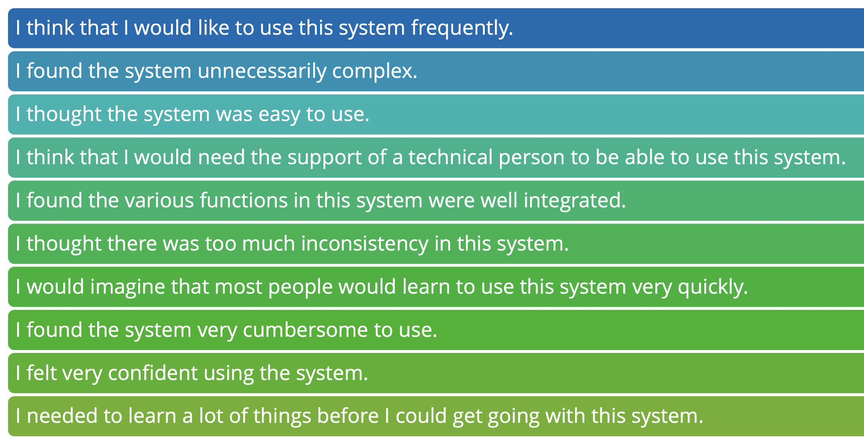
b) SUS
 | 列1 | 列2 | 列3 | 列4 | 列5 | 列6 | 列7
 | Frage | X_A | X_B | X_C | Y_A | Y_B | Y_C
 | 1 | 5 | 1 | 4 | 4 | 0 | 3
 | 2 | 1 | 4 | 2 | 4 | 1 | 3
 | 3 | 4 | 1 | 5 | 3 | 0 | 4
 | 4 | 1 | 5 | 1 | 4 | 0 | 4
 | 5 | 3 | 3 | 4 | 2 | 2 | 3
 | 6 | 2 | 4 | 1 | 3 | 1 | 4
 | 7 | 3 | 1 | 3 | 2 | 0 | 2
 | 8 | 1 | 4 | 2 | 4 | 1 | 3
 | 9 | 5 | 2 | 4 | 4 | 1 | 3
 | 10 | 1 | 4 | 2 | 4 | 1 | 3
 | SUM |  |  |  | 34 | 7 | 32
 | Value |  |  |  | 85 | 17.5 | 80

